界面&功能
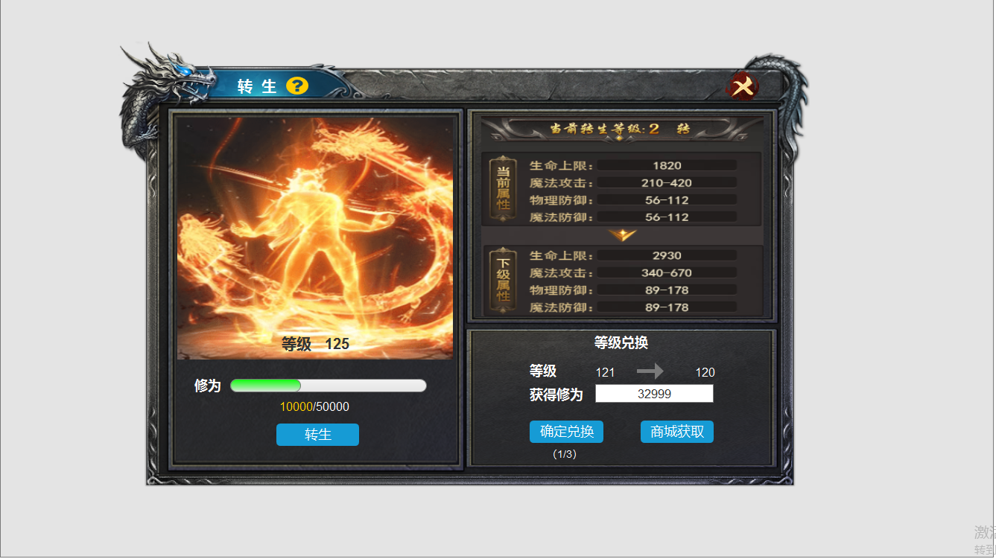
界面相关 |  |  |  |  | 功能规则
 | 功能入口
 | 角色信息界面，点击一级页签【转生】打开主界面。
1
 | 转生界面

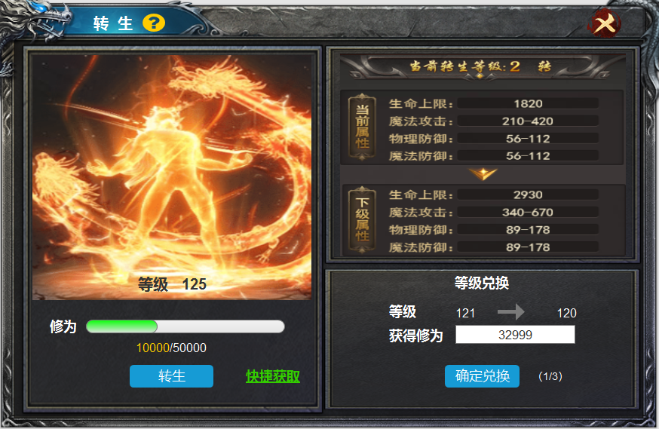
2
3

 |  | 1 | 转生界面 |  | 1 | 转生主界面
 |  |  | ▶ | 包括框体，关闭按钮，文字标题和系统说明。 |  | ▶ | 界面由角色界面点击一级页签【转生】打开，点击关闭按钮，返回角色界面。
 |  | 2 | 转生详情 |  |  | ▶ | 点击系统说明按钮，弹出系统说明框。
 |  |  | ▶ | 包含特效背景，修为进度条，转生按钮。 | 2 | 详情展示
 |  | 3 | 属性提升 |  |  | ▶ | 显示等级和背景特效。
 |  |  | ▶ | 文字输入框体，属性提升箭头。 |  | ▶ | 进度条随着修为的增长而增长，转生共分为,10转，100开启转生1，每25级转生一次，
 |  | 4 | 等级兑换 |  |  | ▶ | 角色在达到等级上限的时候，等级不可以再升级，只有转生后才可开放下一个等级上限。多余的经验自动储存。转生后自动返还。
 |  |  | ▶ | 确定兑换按钮及获取按钮 |  | ▶ | 获取途径，点击后弹出获取转生修为的途径，杀怪获取转生丹和商城购买。
 |  |  |  |  | 3 | 转生属性提升
 |  |  |  |  |  | ▶ | 未转生时当前属性显示0，下级属性显示。
 |  |  |  |  |  | ▶ | 转生后提升人物的 生命上限，魔法攻击/物理攻击 物理防御，魔法防御四维。
 |  |  |  |  | 4 | 等级兑换
 |  |  |  |  |  | ▶ | 角色可以使用等级经验兑换转生修为，每日可兑换三次。兑换后等级降低一级。
4
 |  |  |  |  |  | ▶ | 角色使用等级兑换修为时，如果即将低于转生的上限时不允许兑换，显示：当前等级不可以兑换。
 |  |  |  |  |  |  | （一转的下限是125级，人物125级时，再兑换就会低于一转的下限）

参考图
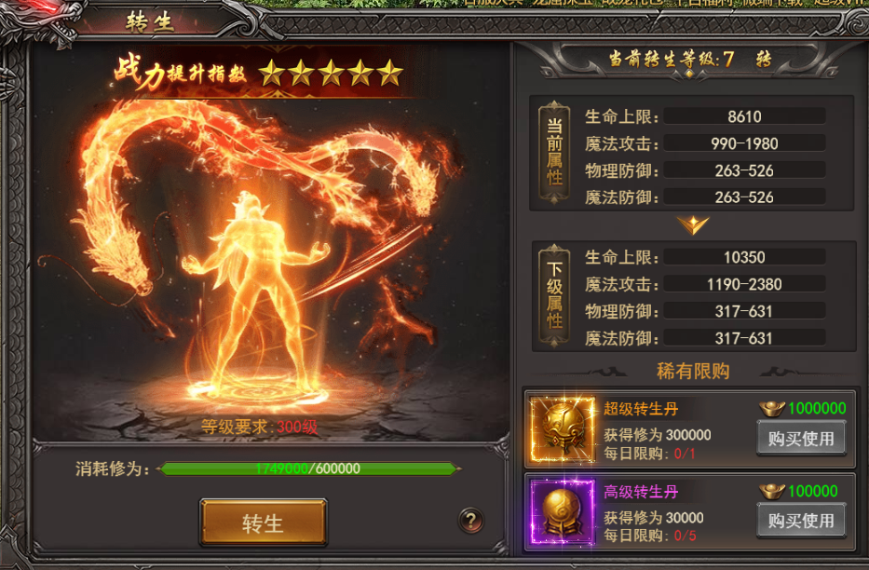
参考图

美术需求
 | 1，背景原画
 | 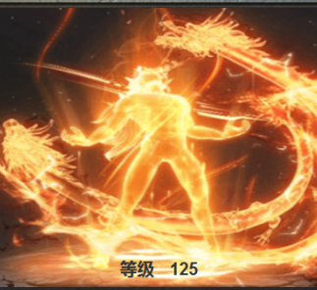
2 | 净髓丹（转生道具，使用可获得修为）
 | 

